上海满亚采购产品信息
上海满亚商贸有限公司采购产品信息 --轴承
产品编码/型号 | 轴承产品图片 | 应用机械-- 德国阿玛松圆盘耙（Catros） 阿玛松（AMAZONE）Catros圆盘整地机-Catros+4001-2TS
轴承底座印字：BBGS 48/16 A | 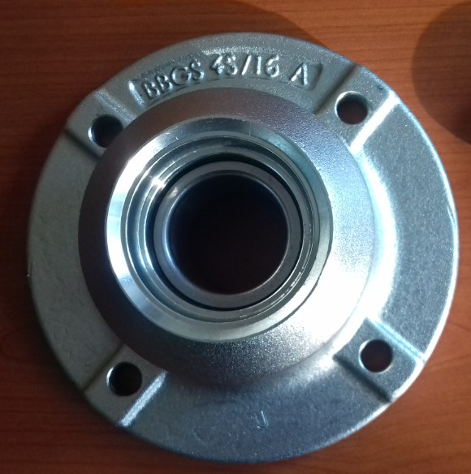 | 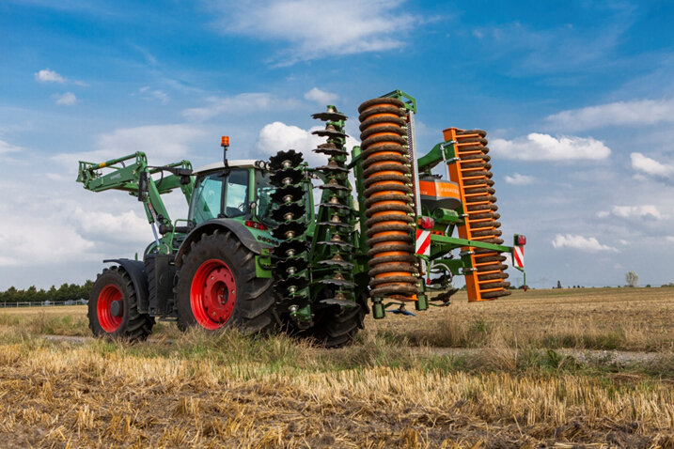
轴承型号 SKF BA2-7504 CHINA 361N CC014 BBG | 